Solicitud gráfica
 | Área: | Ciencias Naturales |  |  | Fecha:
 | Grado: | 9 |  |  | 2016-03-31
 | Título del tema: | La evolución y la diversidad biológica |  |  | ¿Cuaderno de estudio o recurso? | Recurso
 | Editor: | Miguel Aljure |  |  | Motor del recurso | F6

 | Código guión o recurso: | CN_09_03_CO_REC160 | ← Para determinar este código, visite la hoja de Ayuda
 |  |  |  |  | ESPECIFICACIÓN DE ARCHIVOS A ENTREGAR
Núm. | Archivo Shutterstock o ruta en web | Imagen para: | Tipo | Ubicación de la imagen en el recurso F6 | Nombre imagen SMALL | Tamaño imagen SMALL | Nombre imagen ZOOM | Tamaño imagen ZOOM | Descripción | Observaciones
IMG01 | Ver comentarios | Recurso F6 | Ilustración | Inicio | CN_09_03_CO_REC160_IMG01.jpg | 350 x 230 px |  |  | Neutralismo | Hacer un texto con la palabra Neutralismo
IMG02 | Ver comentarios | Recurso F6 | Ilustración | Inicio | CN_09_03_CO_REC160_IMG02.jpg | 350 x 230 px |  |  | Equilibrio puntuado | Hacer un texto con la palabra Equilibrio puntuado
IMG03 | Ver comentarios | Recurso F6 | Ilustración | Contenido | CN_09_03_CO_REC160_IMG03n.jpg | 320 x 480 px | CN_09_03_CO_REC160_IMG03a.jpg | 800 x 458 px |  | 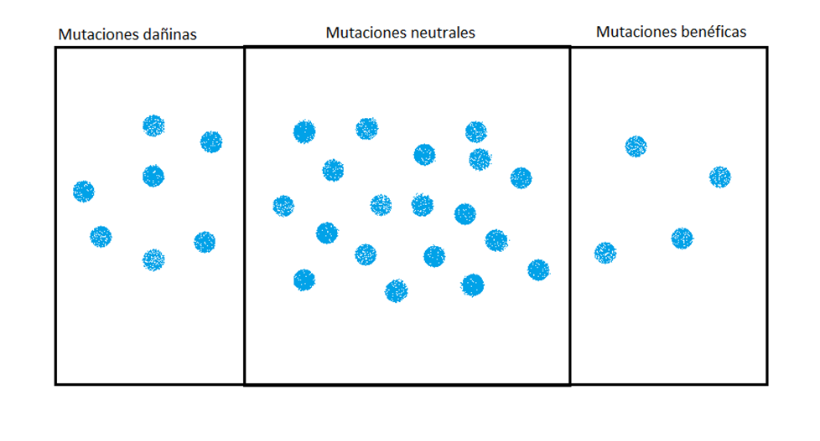 Hacer una imagen como esta. Que haya un poquito más de puntos en la parte de dañinas que en la de benéficas, y mucho más que todos en la de neutrales.
IMG04 | http://www7.uc.cl/sw_educ/biologia/bio100/imagenes/7d93dc34b4bfilenameD1310typeimagejpeg.jpg | Recurso F6 | Ilustración | Contenido | CN_09_03_CO_REC160_IMG04n.jpg | 320 x 480 px | CN_09_03_CO_REC160_IMG04a.jpg | 800 x 458 px | Pájaros migrando | Hacer una imagen como la que se muestra, pero en vez de letras, usar pájaros de colores. Hacer 4 pájaros rojos, 4 azules y 4 amarillos. Y que a la isla pequeña solo vayan 2 azules y uno rojos. No poner el texto de abajo.
IMG05 | Ver comentarios | Recurso F6 | Ilustración | Contenido | CN_09_03_CO_REC160_IMG05n.jpg | 320 x 480 px | CN_09_03_CO_REC160_IMG05a.jpg | 800 x 458 px | Boque y fuego | 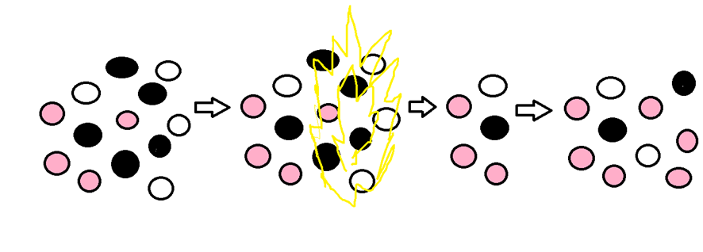 Hacer una ilustración como esta, pero en vez de puntos de colores, se hacen arbustos con flores, blancas, negras y moradas. Conservar la proporción y la ubicación de los puntos al hacer los arbustos (con cambios menores para que quepan, si acaso). Después de la flecha se hace un incendio que consume muchos de los arbustos (los de colores y posiciones mostrados. Es MUY importante que se usen las proporciones que muestro). Despues de otra flecha quedan los arbustos sobrevivientes, y luego de otra flecha como se reprodujeron.
IMG06 | http://4.bp.blogspot.com/-2aGmoN2cfG0/VfgpNMshU9I/AAAAAAAAANM/EBXAkl6u9n4/s1600/CUELLO%2BDE%2BBOTELLA.png | Recurso F6 | Ilustración | Contenido | CN_09_03_CO_REC160_IMG06n.jpg | 320 x 480 px | CN_09_03_CO_REC160_IMG06a.jpg | 800 x 458 px | Botellas con bolas de colores | Hacer que en la última botella se vean un poco menos de bolas amarillas. Se pueden tambien cambiar los colores amarillo y azul por otros dos. Cambiar los textos de abajo así: Población original - Cuello de botella (muerte de gran parte de la población) - Organismos sobrevivientes - Generaciones siguientes
IMG07 | Ver comentarios | Recurso F6 | Ilustración | Contenido | CN_09_03_CO_REC160_IMG07n.jpg | 320 x 480 px | CN_09_03_CO_REC160_IMG07a.jpg | 800 x 458 px |  | Hacer una balanza, y en uno de los platos dice "Selección natural", mientras que en el otro dice "Deriva genética".
IMG08 | Ver comentarios | Recurso F6 | Ilustración | Contenido | CN_09_03_CO_REC160_IMG08n.jpg | 320 x 480 px | CN_09_03_CO_REC160_IMG08a.jpg | 800 x 458 px | Gráfica | 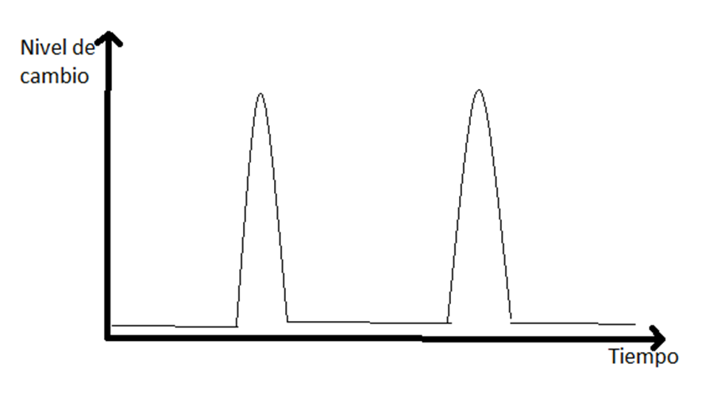 Hacer una gráfica como la que se muestra. Notar que la línea de la gráfica está muy cerca a la lína del eje tiempo.
IMG09 | Ver comentarios | Recurso F6 | Ilustración | Contenido | CN_09_03_CO_REC160_IMG09n.jpg | 320 x 480 px | CN_09_03_CO_REC160_IMG09a.jpg | 800 x 458 px | Gráfica |  Hacer la gráfica que se muestra. Notar que debajo de los puntos hay círculos blancos que cortan la línea. No hacer los puntos negros de arriban tan grandes como a mi me quedaron.
IMG10 | Ver comentarios | Recurso F6 | Ilustración | Contenido | CN_09_03_CO_REC160_IMG10n.jpg | 320 x 480 px | CN_09_03_CO_REC160_IMG10a.jpg | 800 x 458 px | Gráfica |  Hacer la gráfica que se muestra. Notar que debajo de los puntos hay círculos blancos que cortan la línea. No hacer los puntos negros de arriban tan grandes como a mi me quedaron.

 |  |  |  |  |  |  |  |  |  | 1

